Водосток Profil
Введіть знижку | PROFiL 15 років в Украині |  |  |  |  |  |  |  |  |  |  | Прайс діє з 13.03.2015
0% | www.profil.com.ua

 | Система 90/75 |  |  |  |  |  | Система 130/100
 | Найменування товару | Код тов. | Од. вимір. | К-сть шт. в упак. | Ціна роздрібна, евро | Ціна зі знижкою, евро | Найменування товару | Код тов. | Од. вимір. | К-сть шт. в упак. | Ціна роздрібна, евро | Ціна зі знижкою, евро

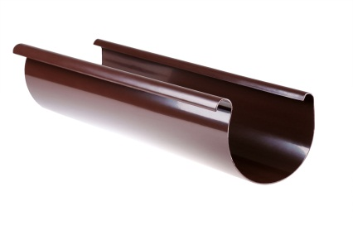 | Жолоб Ø90, довж. 3м | 101 | п.м. | 5 | 2.15 | 2.15 | Жолоб Ø130, довж. 3м | 001 | п.м. | 5 | 2.78 | 2.78
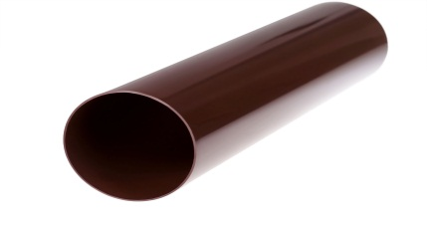 | Труба водостічна Ø75, довж. 3м | 102 | п.м. | 7 | 2.42 | 2.42 | Труба водостічна Ø130, довж. 3м | 002 | п.м. | 7 | 3.10 | 3.10
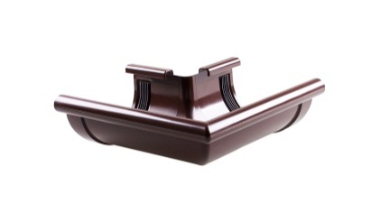 | Кут зовнішній "Z" 90º | 103 | шт. | 12 | 4.46 | 4.46 | Кут зовнішній "Z" 90º | 003 | шт. | 8 | 5.09 | 5.09
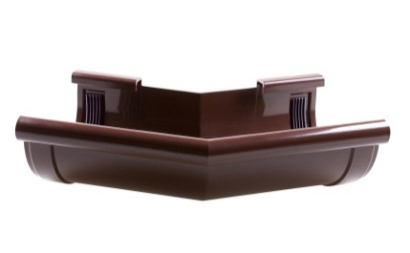 | Кут зовнішній "Z" 135º | 103 | шт. | 12 | 9.29 | 9.29 | Кут зовнішній "Z" 135º | 003 | шт. | 14 | 9.74 | 9.74
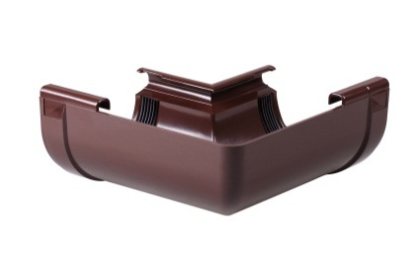 | Кут внутрішній "W" 90º | 104 | шт. | 12 | 4.46 | 4.46 | Кут внутрішній "W" 90º | 004 | шт. | 8 | 5.09 | 5.09
 | Кут внутрішній "W" 135º | 104 | шт. | 12 | 9.29 | 9.29 | Кут внутрішній "W" 135º | 004 | шт. | 14 | 9.74 | 9.74
 | Кут º довільний (100º -170º) | 104 | шт. | під зам | 9.29 | 9.29 | Кут º довільний (100º -170º) | 005 | шт. | під зам | 9.74 | 9.74
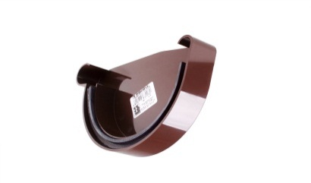 | Заглушка жолоба права Р | 105 | шт. | 40 | 1.49 | 1.49 | Заглушка жолоба права Р | 005 | шт. | 28 | 1.96 | 1.96
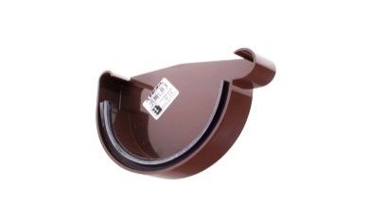 | Заглушка жолоба ліва L | 106 | шт. | 40 | 1.49 | 1.49 | Заглушка жолоба ліва L | 006 | шт. | 28 | 1.96 | 1.96
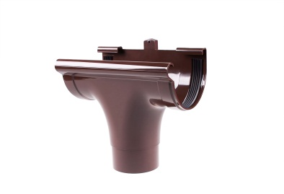 | Ливнеприймач прхідний | 107 | шт. | 18 | 4.46 | 4.46 | Ливнеприймач прхідний | 007 | шт. | 16 | 6.11 | 6.11
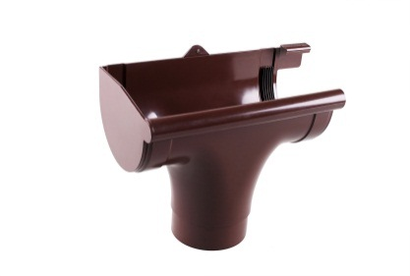 | Ливнеприймач лівий L | 107 L | шт. | 10 | 5.68 | 5.68 | Ливнеприймач лівий L | 007 L | шт. | 16 | 7.33 | 7.33
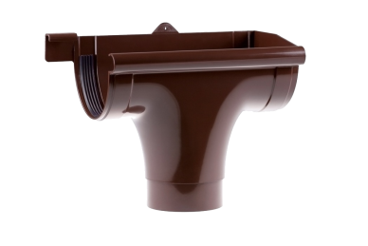 | Ливнеприеймач правий Р | 107 P | шт. | 10 | 5.68 | 5.68 | Ливнеприеймач правий Р | 007 P | шт. | 16 | 7.33 | 7.33
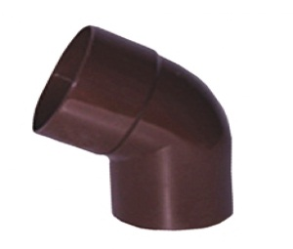 | Коліно Ø75/60º | 109 | шт. | 30 | 2.67 | 2.67 | Коліно Ø100/60º | 009 | шт. | 40 | 3.03 | 3.03
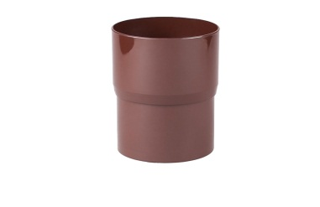 | Зєднувач труби водостічної | 110 | шт. | 42 | 1.55 | 1.55 | Зєднувач труби водостічної | 010 | шт. | 50 | 2.11 | 2.11
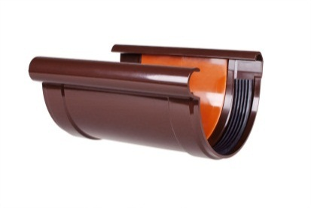 | Зєднувач жолоба | 111 | шт. | 40 | 3.09 | 3.09 | Зєднувач жолоба | 011 | шт. | 20 | 3.71 | 3.71
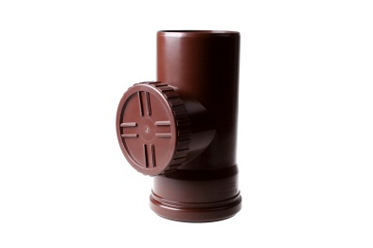 | Ревізія без решітки | 112 | шт. | 10 | 3.86 | 3.86 | Ревізія з решіткою | 012 | шт. | 20 | 7.29 | 7.29
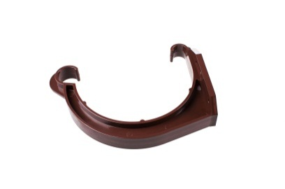 | Тримач жолоба пласт. | 114 | шт. | 100 | 1.29 | 1.29 | Тримач жолоба пласт. | 014 | шт. | 100 | 1.64 | 1.64
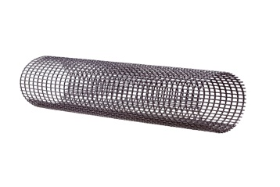 |  |  |  |  |  | 0.00 | Захисна сітка від листя LEVEX medium (2м) | 015 | п.м. | 5 | 2.94 | 2.94
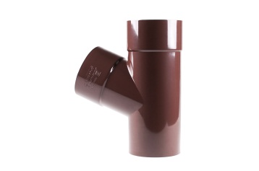 | Трійник редукційний. Ø100/75/60º | 116 | шт. | 6 | 8.78 | 8.78 |  |  |  |  |  | 0.00
 | Трійник Ø75/75/60º | 117 | шт. | 10 | 5.68 | 5.68 | Тройник Ø100/100/60º | 017 | шт. | 6 | 9.49 | 9.49
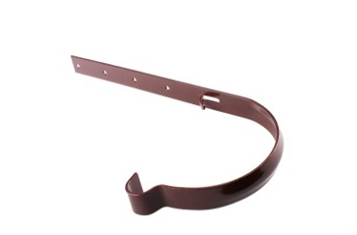 | Тримач жолоба метал. | 118 | шт. | 50 | 2.04 | 2.04 | Тримач жолоба метал. | 018 | шт. | 50 | 2.04 | 2.04
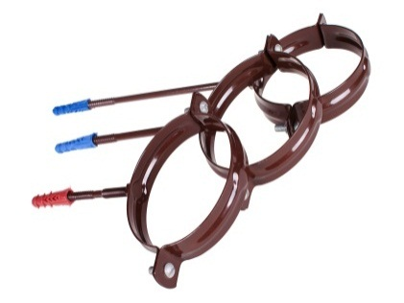
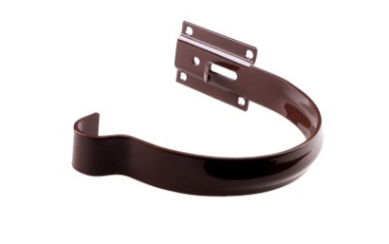 | Тримач жолоба метал малий | 121 | шт. | 50 | 1.43 | 1.43 | Тримач жолоба метал малий | 021 | шт. | 50 | 1.75 | 1.75
 | Тримач труби стальний-L100 | 119 А | шт. | 50 | 2.28 | 2.28 | Тримач труби стальний-L100 | 019 A | шт. | 50 | 2.30 | 2.30
 | Тримач труби стальний-L160 | 119 В | шт. | 50 | 2.53 | 2.53 | Тримач труби стальний-L160 | 019 B | шт. | 50 | 2.92 | 2.92
 | Колодязь зливний з боковим зливом Ø75/Ø100* | 120В | шт. | під зам | 10.07 | 10.07 | Тримач труби пластик-L160 | 019 B | шт. | 50 | 2.63 | 2.63
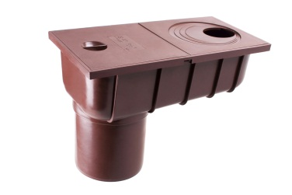 | Колодязь зливний з прямим зливом Ø75/Ø100* | 120Р | шт. | під зам | 10.07 | 10.07 | Тримач труби пластик.-L220 | 019 C | шт. | 50 | 2.84 | 2.84
 | Відвід для збору води Ø75** | 121 | шт. |  | 13.22 | 13.22 | Відвід для збору води Ø100** | 021 | шт. |  | 14.68 | 14.68
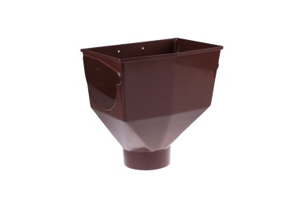 |  |  |  |  |  |  | Горло жолоба | 008 | шт. |  | 7.32 | 7.32
 |  |  |  |  |  |  | Коліно º довільне |  | шт. | під зам | 8.58 | 8.58
 |  |  |  |  |  |  | Трійник º Довільний |  | шт. | під зам | 28.22 | 28.22
* Элементы производятся в коричневом и сером цвете
** Элемент производится в коричневом RAL 8017 и белом цвете RAL 9016
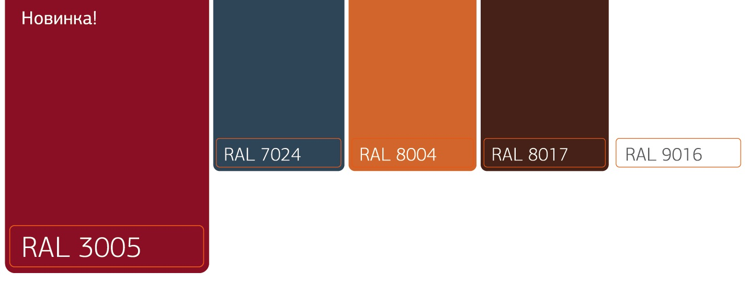

RAL 7024 і RAL 8004 під замовлення

